상품제안서
아이앤어스 뉴 변기클리너 4개입 레몬향 | 상품코드: S43132

 |  |  |  |  |  |  | 02-713-8555 | www.synergygift.co.kr
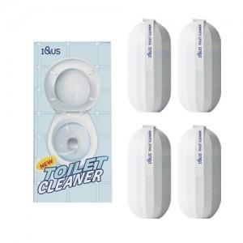 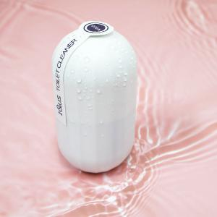

【상세/제작정보】 | 1. 각종 세균, 오염을 완벽하게 제거하여 항상 청결한 변기 유지 <br>2. 수조에 3초 설치로 매일 깨끗하게 사용<br>3. 물 내릴 때만 자동으로 세정액이 배출되어 낭비없이 사용 가능

【인쇄/포장옵션】 | 스티커 / 포장불가능

【공급단가】 | 수량 | 50~ | 100~ | 500~ | 1,000~ | 2,000~
*VAT별도 | 단가 | 5,850원 | 5,530원 | 5,260원 | 5,130원 | 5,040원

【상품 URL】 | https://www.synergygift.co.kr:443/src/goods_detail.php?gdno=43132

